手順書
操作手順書 |  |  |  |  | 作成日時：2019/09/18-11:50:17

 | １．操作環境

 |  |  | シナリオファイル名 | C:\Users\Administrator\Desktop\動作確認手順\印刷処理(修理).winsnr

 | ２．操作手順

 |  | ２．１．シナリオ：印刷処理(修理)
 |  |  | ２．１．１．[キー入力] [ammfm01 - リモート デスクトップ接続]ウィンドウ - [Input Capture Window]ウィンドウ |  |  | 確認日 | 結果
 |  |  | 画面 | 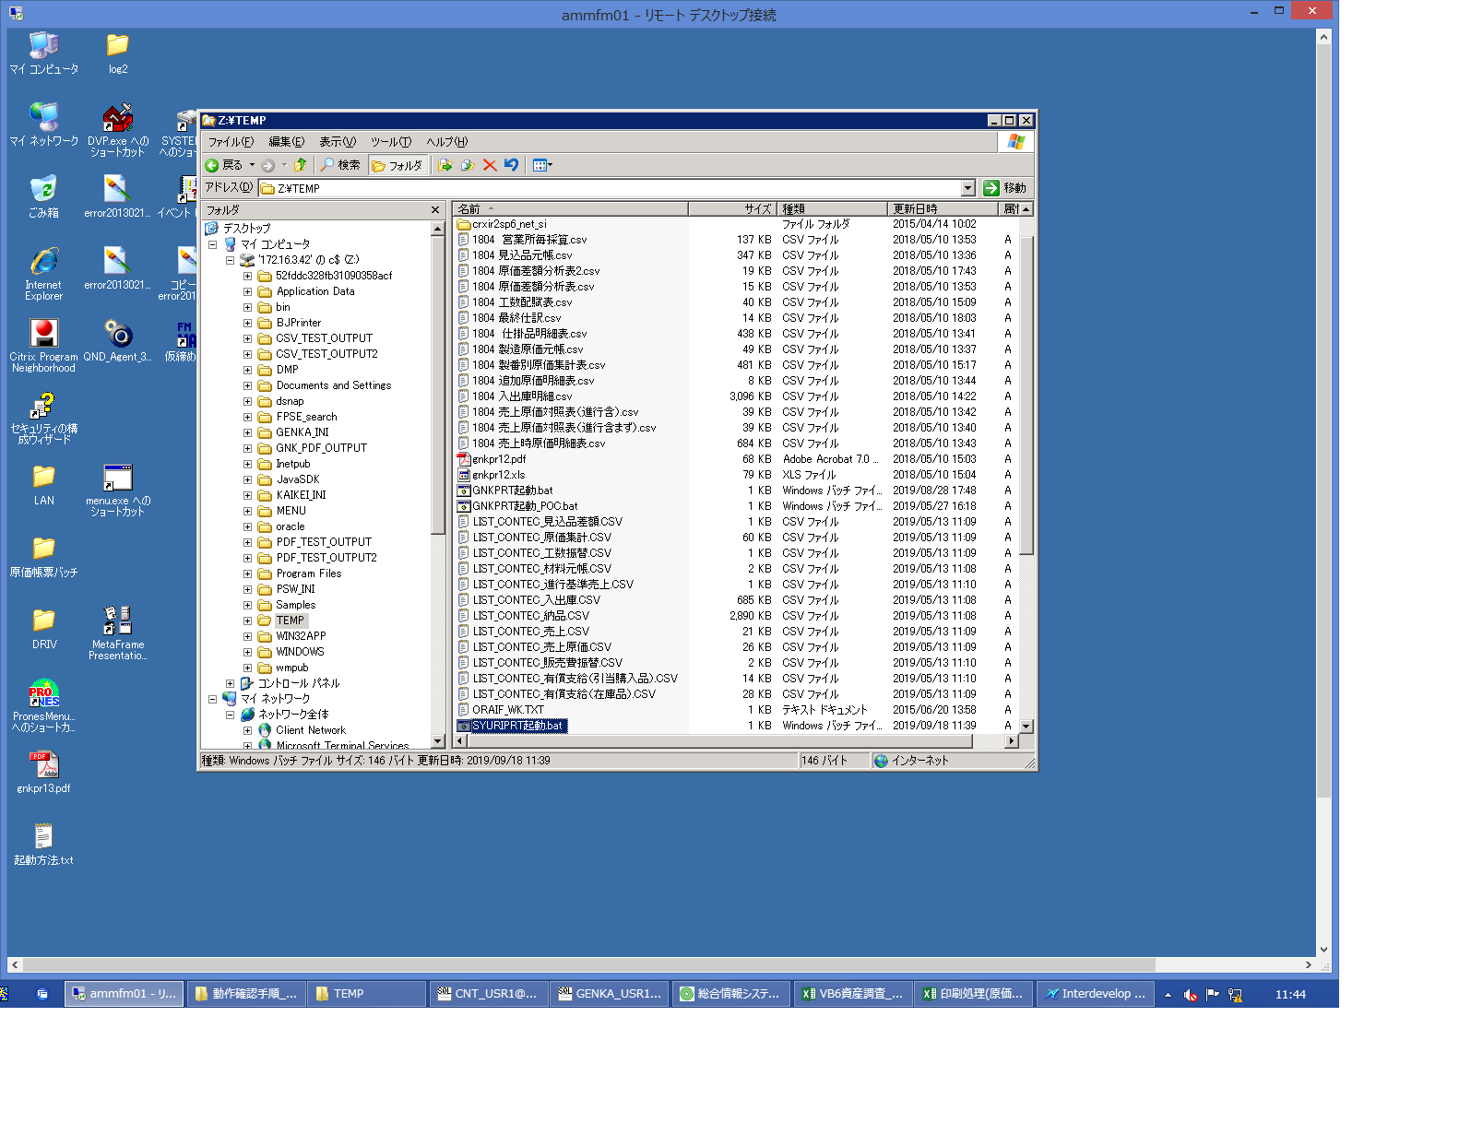
 |  |  | 操作内容 | SYURIPRT起動.batを起動します。CVTではapsvr01の任意のフォルダにSYURIPRT起動.batを格納し、実行します。

 |  |  | ２．１．２． [ammfm01 - リモート デスクトップ接続]ウィンドウ - [Input Capture Window]ウィンドウ |  |  | 確認日 | 結果
 |  |  | 画面 | 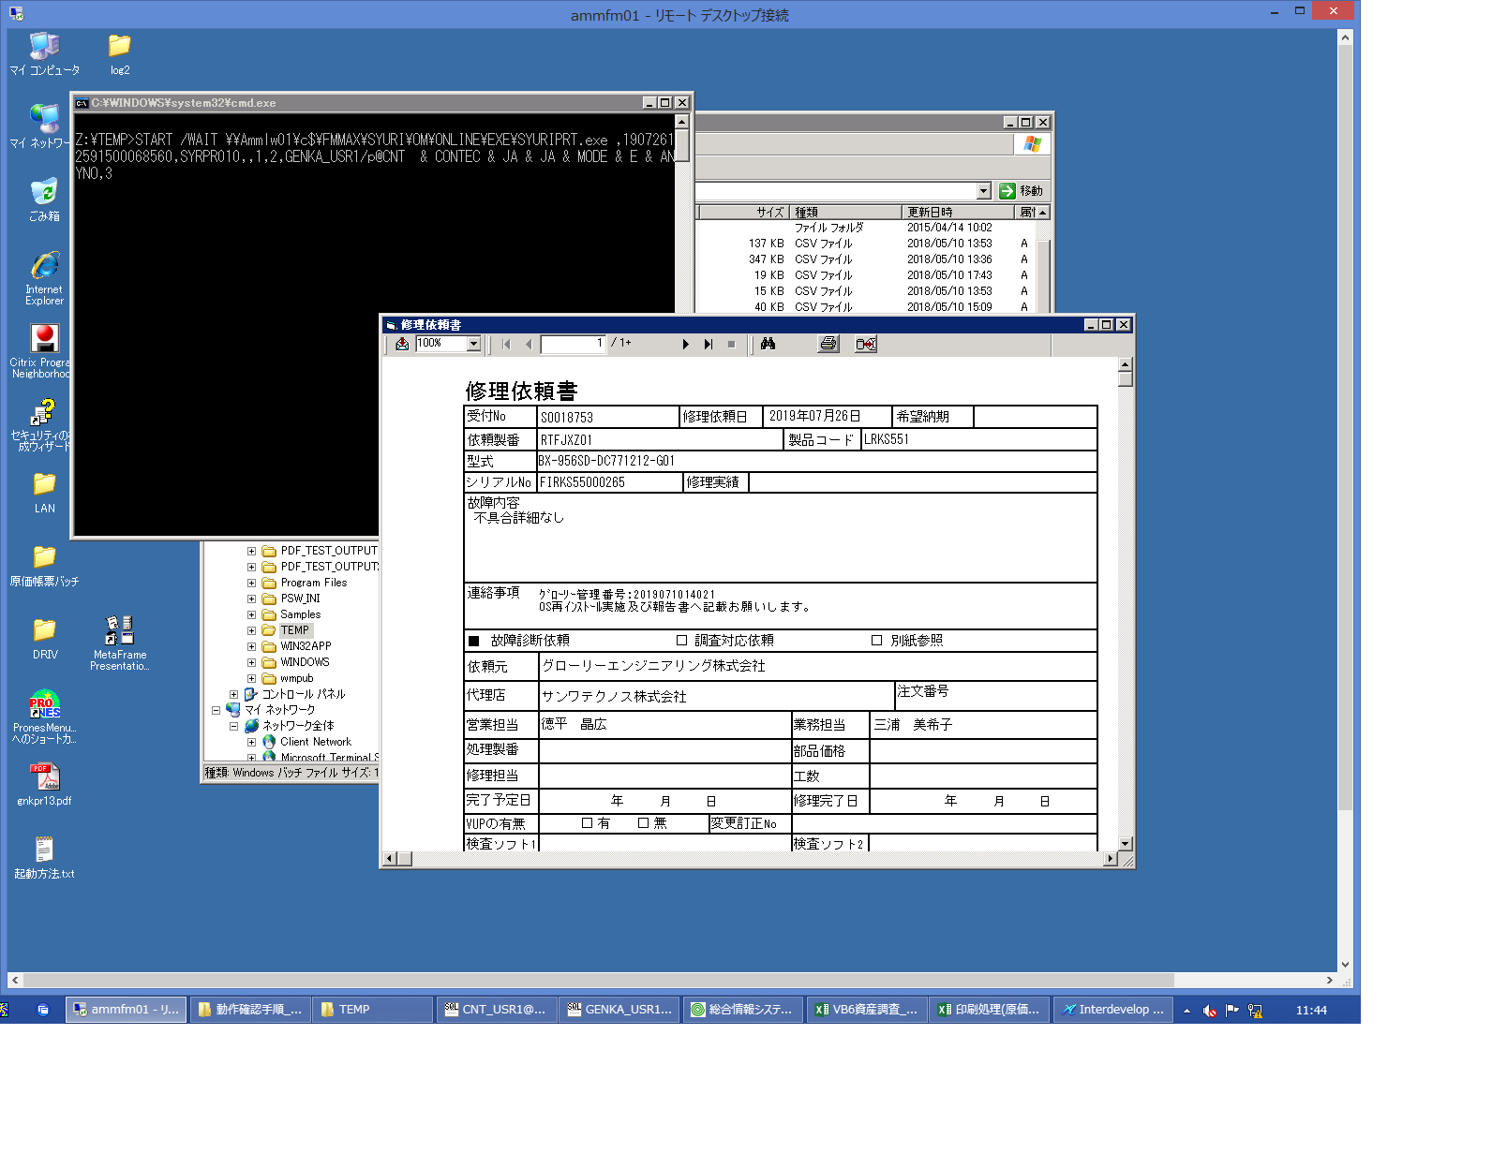
 |  |  | 操作内容 | 修理依頼書を表示します。

 |  |  | ２．１．３． [ammfm01 - リモート デスクトップ接続]ウィンドウ - [Input Capture Window]ウィンドウ |  |  | 確認日 | 結果
 |  |  | 画面 | 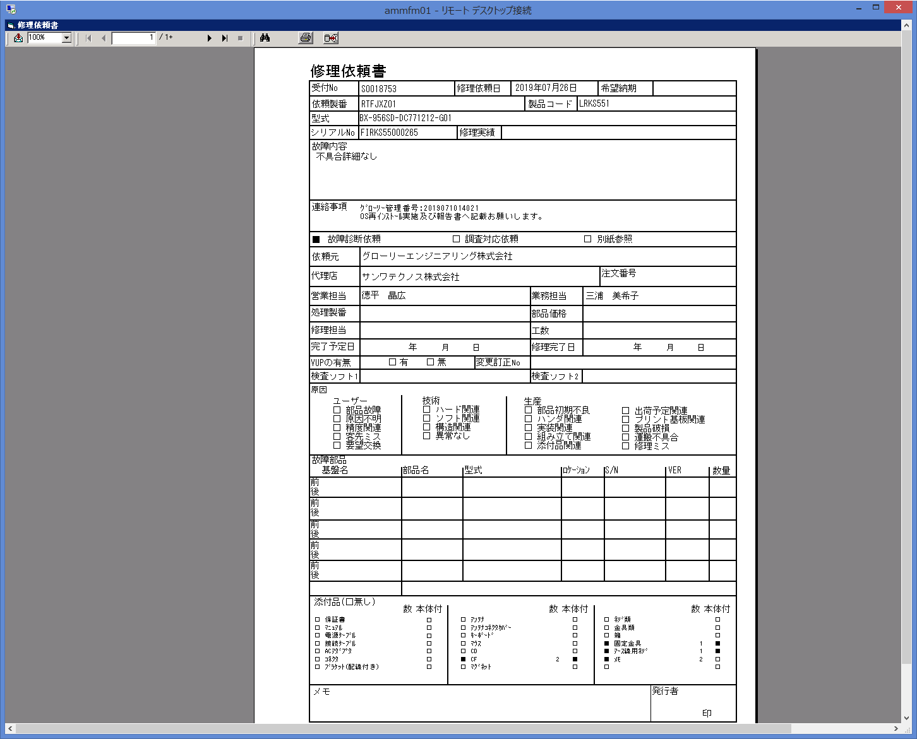
 |  |  | 操作内容 | 修理依頼書を最大化します。

 |  |  | ２．１．４． [ammfm01 - リモート デスクトップ接続]ウィンドウ - [Input Capture Window]ウィンドウ |  |  | 確認日 | 結果
 |  |  | 画面 | 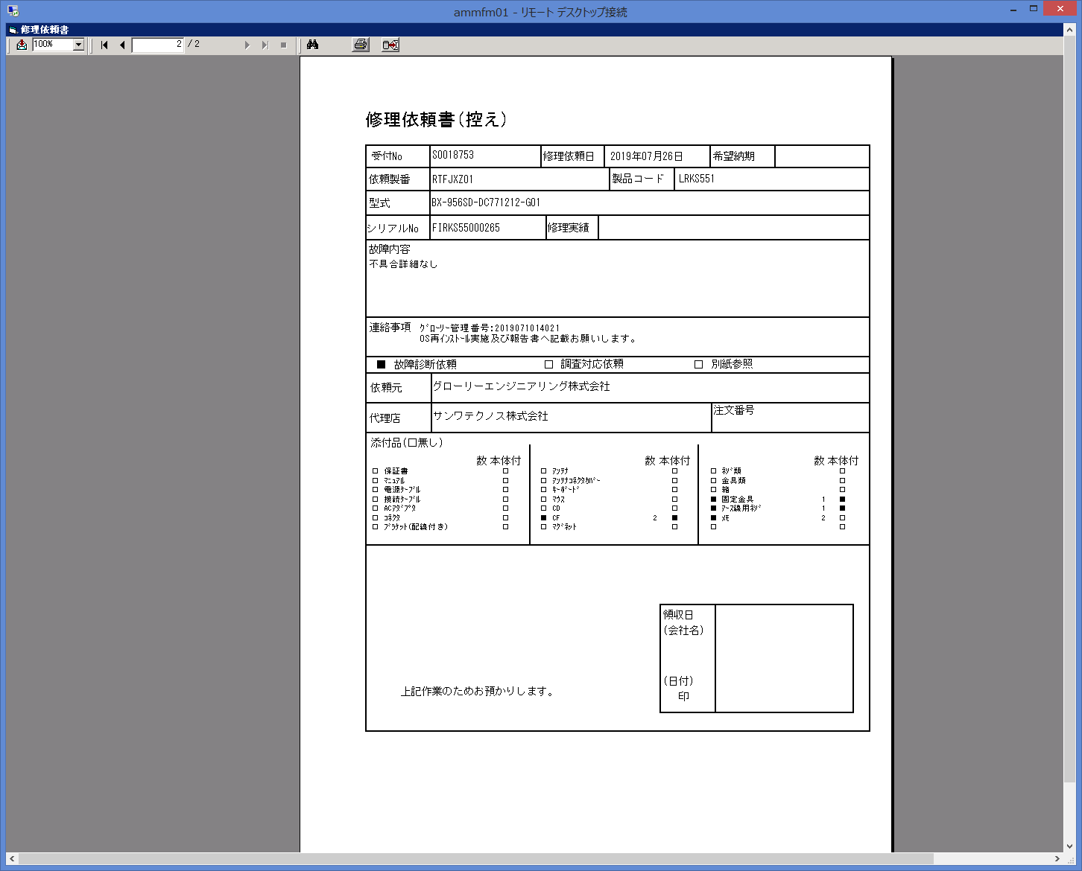
 |  |  | 操作内容 | 最終ページに切り替えます。

